箱唛扫码
Factory name (工厂名称)
PO. Number(订单号) | 84217-01
Style Code.(款号) | 8782-710-800
Product Code.(产品编号) | RECYCLE CARE LABEL RECYCLE COMPONENT LABEL | Carton No.(箱号):
Inner Packages(包装方式） | 2000pcs/ bundle | 1/4
SIZE/qty (尺码/数量) | 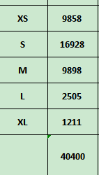
Carton Dimension（箱规） | 30*40*50 | Country of Origin：
Gross Weight（毛重） | 15.6KG | Made In China
Net Weight（净重） | 15.2KG
Remark（备注）

Factory name (工厂名称)
PO. Number(订单号) | 84213-01
Style Code.(款号) | 8782-710-800
Product Code.(产品编号) | RECYCLE COMPONENT LABEL | Carton No.(箱号):
Inner Packages(包装方式） | 2000pcs/ bundle | 2/4
SIZE/qty (尺码/数量)
Carton Dimension（箱规） | 30*40*50 | Country of Origin：
Gross Weight（毛重） | 23.4KG | Made In China
Net Weight（净重） | 23KG
Remark（备注）

Factory name (工厂名称)
PO. Number(订单号) | 84213-01
Style Code.(款号) | 8782-710-100
Product Code.(产品编号) | RECYCLE CARE LABEL RECYCLE COMPONENT LABEL | Carton No.(箱号):
Inner Packages(包装方式） | 2000pcs/ bundle | 3/4
SIZE/qty (尺码/数量) | 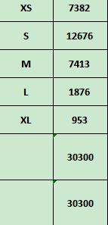
Carton Dimension（箱规） | 30*40*50 | Country of Origin：
Gross Weight（毛重） | 17.5KG | Made In China
Net Weight（净重） | 17.1KG
Remark（备注）

Factory name (工厂名称)
PO. Number(订单号) | 84213-01
Style Code.(款号) | 8782-710-100
Product Code.(产品编号) | RECYCLE COMPONENT LABEL | Carton No.(箱号):
Inner Packages(包装方式） | 2000pcs/ bundle | 4/4
SIZE/qty (尺码/数量)
Carton Dimension（箱规） | 30*40*50 | Country of Origin：
Gross Weight（毛重） | 17.5KG | Made In China
Net Weight（净重） | 17.1KG
Remark（备注）

08782710800010 | 08782710100011
08782710800027 | 08782710100028
08782710800034 | 08782710100035
08782710800041 | 08782710100042
08782710800010 | 08782710100059
08782710800027 | 08782710100011
08782710800034 | 08782710100028
08782710800041 | 08782710100035
08782710800058 | 08782710100042
08782710800058 | 08782710100059

